画面レイアウト
 | 削除区分 | 課題管理番号 | 変更内容 | （レビュー管理No） | 変更履歴紐づけ

■電子交付同意データ登録メッセージ一覧

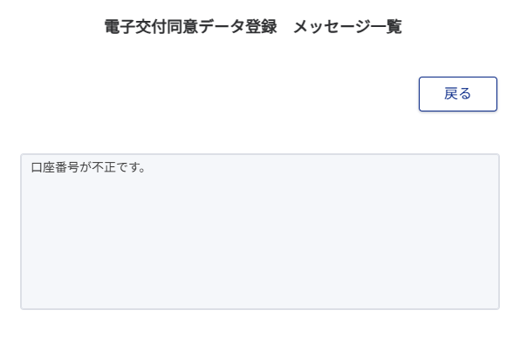
2

4

6

